LISTA DE PRECIOS
 | TIPO DE CAMBIO DE S/ A $ | 3.12 |  |  |  |  |  |  |  |  |  |  | PORCENTAJE | 20.00%
 |  |  |  |  |  |  |  |  |  |  |  |  |  | .
 |  |  |  |  |  | OFERTA
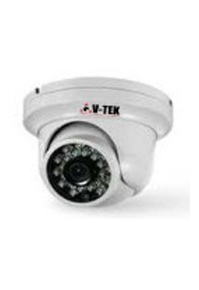
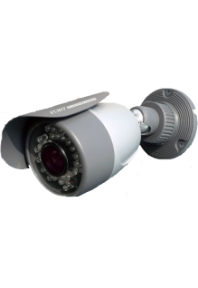
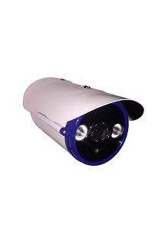
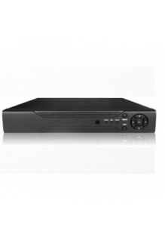
KIT1 : CAMARAS DE BASICA RESOLUCION DESCRIPCION :CAMARAS INTERIORES+CAMARA EXTERIORES+DVR+DISCO DURO + FUENTES |  |  |  |  |  | KIT2 : CAMARAS DE INTERMEDIA RESOLUCION DESCRIPCION :CAMARA INTERIORES+CAMARA EXTERIORES+1DVR+DISCO DURO + FUENTES |  |  |  |  |  | KIT3: CAMARAS DE AVANZANDAS RESOLUCION DESCRIPCION :CAMARA INTERIORES +CAMARA EXTERIORES+DVR+DISCO DURO + FUENTES
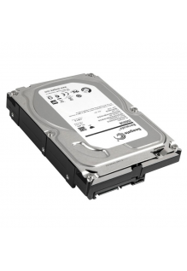 |  |  |  |  |  | 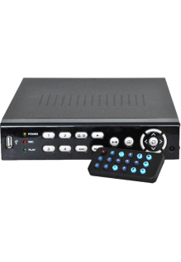 |  |  |  |  |  | 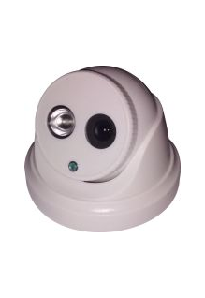
EQUIPOS |  |  |  |  |  | EQUIPOS |  |  |  |  |  | EQUIPOS
TOTAL EN SOLES |  |  | S/.1,934.90 |  |  | TOTAL EN SOLES |  |  | S/.2,310.80 |  |  | TOTAL EN SOLES |  |  | S/.3,860.06
TOTAL EN DOLARES |  |  | $.620.16 |  |  | TOTAL EN DOLARES |  |  | $.740.64 |  |  | TOTAL EN DOLARES |  |  | $.1,237.20
CANTIDAD | CARACTERISTICAS | PRECIO | SUB TOTAL | CODIGO | MINI CODIGO | CANTIDAD | CARACTERISTICAS | PRECIO | SUB TOTAL | CODIGO | MINI CODIGO | CANTIDAD | CARACTERISTICAS | PRECIO | SUB TOTAL | CODIGO | MINI CODIGO
2 | CAMARA INTERIOR: HK-DS2CE5582N -------------------------------------- MINI DOMO ICR DIA&NOCHE | Chip DIS 1/3" | 600 TVL Resolución: 600 Tvl • NTSC: 720 (H) x 480 (V) • Lente: 3.6mm • Angulo de Visión: 68.4° Iluminación: 0.1Lux@F1.2 • Velocidad de Obturador: 1/30 a 1/15,000 • BLC Alimentación: 12Vdc +/- 10% • Consumo: 1 Watt. No incluye fuente. Marca HIKVISION | S/.67.39 | S/.134.78 | 18 | 18 | 2 | CAMARA INTERIOR : HK-DS2CE55A2N-IRP -------------------------------------- MINI DOMO ICR DIA&NOCHE | Chip DIS 1/3" | 700 TVL | IR 10 a 20M Resolución: 700 Tvl • NTSC: 976 (H) x 496 (V) • Lente: 3.6mm • Angulo de Visión: 68.4° Iluminación: 0.1Lux@F1.2/ 0Lux IR On (8un.) • Velocidad de Obturador: 1/60 a 1/100,000 • BLC Alimentación: 12Vdc +/- 10% • Consumo: 4 Watt. No incluye fuente. Marca HIKVISION | S/.108.58 | S/.217.15 | 29 | 19.9 | 5 | CAMARA INTERIOR : HK-DS2CD2110-I -------------------------------------- DOMO IP 1.3Mp HD 720p 30fps | CMOS 1/3" ICR| IR 20 a 30m | IP66 | PoE | METAL ANTIVANDALICO IK10 Resolución: 1280x960@30 fps • Lente: 2.8mm@F2.0 • Iluminación: 0.01Lux@1.2 | 0Lux IR On • D-WDR 3D DNR, DWDR, BLC • Compresión: H.264 /MJPEG • Dual Stream • Alimentación: 12Vdc +/- 10%, PoE (802.3af) TCP/IP: 10/100Mbps • Compatible Software IVMS 4200. Sin fuente. Marca HIKVISION | S/.280.80 | S/.1,404.00 | 75 | 75
2 | CAMARA EXTERIOR : HK-DS2CE15A2N-IR ------------------------------------------ TUBO EXTERIOR ICR DIA&NOCHE | Chip DIS 1/3" | 700 TVL | IR 10 a 20M | IP66 31.13 99.62 Resolución: 700 Tvl • NTSC: 976 (H) x 496 (V) • Lente: 3.6mm • Angulo de Visión: 68.4° Iluminación: 0.1Lux@F1.2/ 0Lux IR On (8un.) • Velocidad de Obturador: 1/60 a 1/100,000 • BLC Alimentación: 12Vdc +/- 10% • Consumo: 4 Watt. No incluye fuente. Marca HIKVISION | S/.93.23 | S/.186.45 | 24.9 | 24.9 | 2 | CAMARA EXTERIOR: HK-DS2CE16A2N-IT3 ------------------------------------------ TUBO EXTERIOR METAL ICR DIA&NOCHE | Chip DIS 1/3" | 700 TVL | EXIR IR 30 a 40M | IP66 Resolución: 700 Tvl • NTSC: 976 (H) x 496 (V) • Lente: 3.6mm • Angulo de Visión: 68.4° Iluminación: 0.1Lux@F1.2/ 0Lux IR On • Velocidad de Obturador: 1/60 a 1/100,000 • BLC Alimentación: 12Vdc +/- 10% • Consumo: 5 Watt. No incluye fuente. Marca HIKVISION | S/.146.39 | S/.292.78 | 39.1 | 39.1 | 1 | CAMARA EXTERIOR : HK-DS2CD2010-I ------------------------------------------ TUBO EXTERIOR IP 1.3Mp HD 720p 30fps | CMOS 1/3" ICR | IR 20 a 30m | IP66 | PoE | METAL Resolución: 1280x960@30 fps • Lente: 4mm@F2.0 • Iluminación: 0.01Lux@1.2 | 0Lux IR On • D-WDR 3D DNR, DWDR, BLC • Compresión: H.264 /MJPEG • Dual Stream • Alimentación: 12Vdc +/- 10%, PoE (802.3af) TCP/IP: 10/100Mbps • Compatible Software IVMS 4200. Sin fuente. Marca HIKVISION | S/.280.80 | S/.280.80 | 75 | 75
1 | GRABADOR DVR AVANZADO DE LARGA DURABILIDAD , MATERIAL RESISTENTE ------------------------------------------ Marca : HIKVISION | S/.1,310.40 | S/.1,310.40 | 350 | 144 | 1 | GRABADOR DVR AVANZADO DE LARGA DURABILIDAD , MATERIAL RESISTENTE ------------------------------------------ Marca : HIKVISION | S/.1,497.60 | S/.1,497.60 | 400 | 144 | 1 | GRABADOR DVR AVANZADO DE LARGA DURABILIDAD , MATERIAL RESISTENTE ------------------------------------------ Marca : HIKVISION | S/.1,872.00 | S/.1,872.00 | 500 | 144
1 | DISCO DURO --------------------------------------------- DISCO DURO SATA ESPECIAL PARA DVR - WESTERN DIGITAL | S/.258.34 | S/.258.34 | 69 | 69 | 1 | DISCO DURO --------------------------------------------- DISCO DURO SATA ESPECIAL PARA DVR - WESTERN DIGITAL | S/.258.34 | S/.258.34 | 69 | 69 | 1 | DISCO DURO --------------------------------------------- DISCO DURO SATA ESPECIAL PARA DVR - WESTERN DIGITAL | S/.258.34 | S/.258.34 | 69 | 69
4 | FUENTES CAM -PARA CAMARAS DE SEGURIDAD | S/.11.23 | S/.44.93 | 3 | 3 | 4 | FUENTES CAM -PARA CAMARAS DE SEGURIDAD | S/.11.23 | S/.44.93 | 3 | 3 | 4 | FUENTES CAM -PARA CAMARAS DE SEGURIDAD | S/.11.23 | S/.44.93 | 3 | 3
 |  |  |  |  |  |  |  | S/.0.00
 |  |  |  |  |  |  |  | S/.0.00
 |  |  |  |  |  |  |  | S/.0.00
 |  |  |  |  |  |  |  | S/.0.00

ACCESORIOS E INSUMOS + MATERIALES |  |  |  |  |  | ACCESORIOS E INSUMOS + MATERIALES |  |  |  |  |  | ACCESORIOS E INSUMOS + MATERIALES
TOTAL EN SOLES |  |  | S/.39.60 |  |  | TOTAL EN SOLES |  |  | S/.39.60 |  |  | TOTAL EN SOLES |  |  | S/.118.80
TOTAL EN DOLARES |  |  | $.12.69 |  |  | TOTAL EN DOLARES |  |  | $.12.69 |  |  | TOTAL EN DOLARES |  |  | $.38.08
6 | CABLE DE RED X METRO | S/.0.60 | S/.3.60 | 0.5 | 0.5 | 6 | CABLE DE RED X METRO | S/.0.60 | S/.3.60 | 0.5 | 0.5 | 50 | CABLE DE RED X METRO | S/.0.60 | S/.30.00 | 0.5 | 0.5
6 | CANALETAS X METRO | S/.1.20 | S/.7.20 | 1 | 1 | 6 | CANALETAS X METRO | S/.1.20 | S/.7.20 | 1 | 1 | 50 | CANALETAS X METRO | S/.1.20 | S/.60.00 | 1 | 1
4 | BALUMS | S/.7.20 | S/.28.80 | 6 | 6 | 4 | BALUMS | S/.7.20 | S/.28.80 | 6 | 6 | 4 | BALUMS | S/.7.20 | S/.28.80 | 6 | 6
0 | MONITOR DE 17 PULGADAS ESPECIAL PARA CAMARAS | S/.840.00 | S/.0.00 | 700 | 700 | 0 | MONITOR DE 17 PULGADAS ESPECIAL PARA CAMARAS | S/.840.00 | S/.0.00 | 700 | 700 | 0 | MONITOR DE 17 PULGADAS ESPECIAL PARA CAMARAS | S/.840.00 | S/.0.00 | 700 | 700

INSTALACION |  |  |  |  |  | INSTALACION |  |  |  |  |  | INSTALACION
TOTAL EN SOLES |  |  | S/.464.40 |  |  | TOTAL EN SOLES |  |  | S/.434.40 |  |  | TOTAL EN SOLES |  |  | S/.540.00
TOTAL EN DOLARES |  |  | $.148.85 |  |  | TOTAL EN DOLARES |  |  | $.139.23 |  |  | TOTAL EN DOLARES |  |  | $.173.08
6 | INSTALACION X CAMARA--------------------------------------------- INCLUYE EMPORTRADO EN LA PARED | S/.60.00 | S/.360.00 | 50 | 50 | 6 | INSTALACION X CAMARA--------------------------------------------- INCLUYE EMPORTRADO EN LA PARED | S/.60.00 | S/.360.00 | 50 | 50 | 6 | INSTALACION X CAMARA--------------------------------------------- INCLUYE EMPORTRADO EN LA PARED | S/.60.00 | S/.360.00 | 50 | 50
1 | INSTALACION DE DVR Y CONEXION PARA VISUALIZAR POR INTERNET | S/.90.00 | S/.90.00 | 75 | 50 | 1 | INSTALACION DE DVR Y CONEXION PARA VISUALIZAR POR INTERNET | S/.60.00 | S/.60.00 | 50 | 50 | 1 | INSTALACION DE DVR Y CONEXION PARA VISUALIZAR POR INTERNET | S/.60.00 | S/.60.00 | 50 | 50
6 | MANO DE OBRA DE INSTALACION DE CANALETAS EN PARED X METRO | S/.2.40 | S/.14.40 | 2 | 2 | 6 | INSTALACION DE CANALETAS EN PARED X METRO | S/.2.40 | S/.14.40 | 2 | 2 | 50 | INSTALACION DE CANALETAS EN PARED X METRO | S/.2.40 | S/.120.00 | 2 | 2

TOTAL TODO EN SOLES |  |  | S/.2,438.90 |  |  | TOTAL TODO EN SOLES |  |  | S/.2,784.80 |  |  | TOTAL TODO EN SOLES |  |  | S/.4,518.86
TOTAL TODO EN SOLES |  |  | $.781.70 |  |  | TOTAL TODO EN SOLES |  |  | $.892.56 |  |  | TOTAL TODO EN SOLES |  |  | $.1,448.35

